Planning_V_initiale
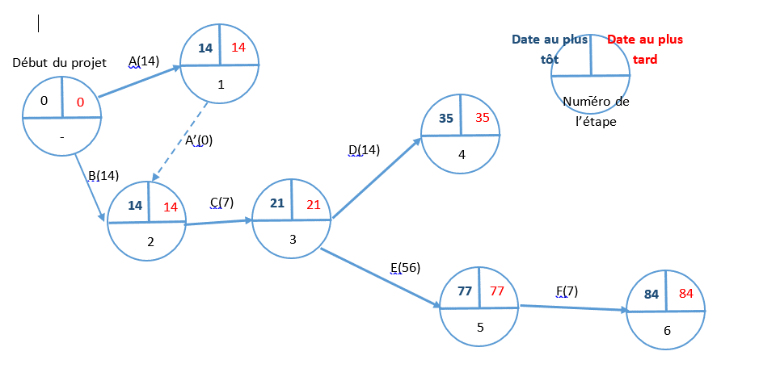
Diagramme de Gantt

Diagramme de Gantt macroscopique du projet
 | Date début | Durée (jours)
Etude des besoins du commandiataire | 2020-02-12 | 14
Mise en place d'un environnement de développement | 2020-02-12 | 14
Prise en main des outils à utiliser (Angular, Geoserver, Geonetwork) | 2020-02-26 | 7
Evaluation des services et tests de performance | 2020-03-04 | 14
Développement du viewer cartographique | 2020-03-04 | 56
Finaliser et améliorer le viewer cartographique | 2020-04-29 | 7

Diagramme de Pert

Planning_V_finale
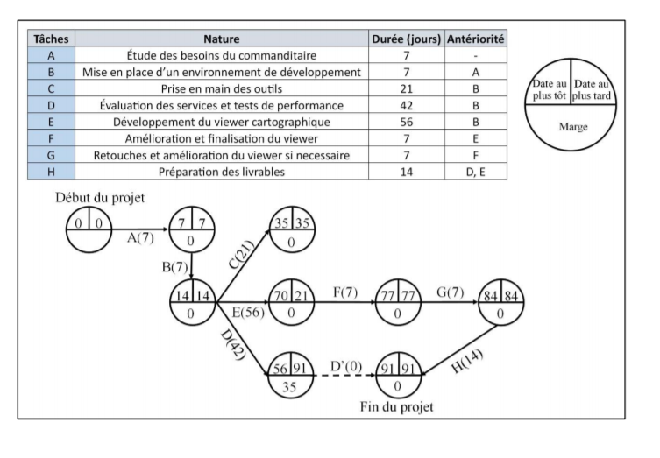
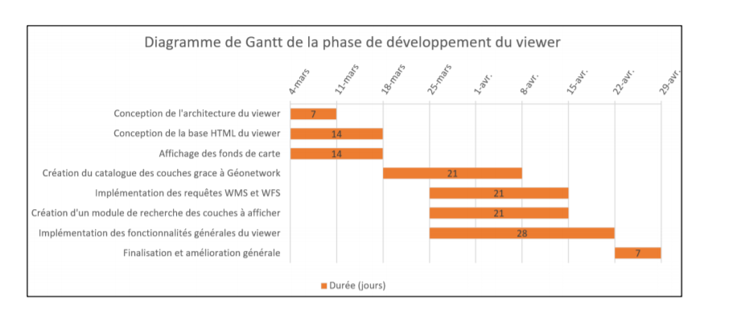
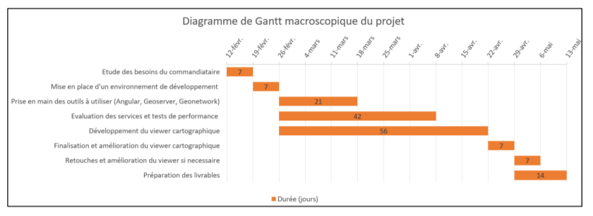

Diagramme de Gantt | Diagrame de PERT

